dashboard
 |  |  | Dashboard

a
 | 1. Manpower status by Department ( Nguồn lực theo phòng ban)

 |  |  | Product development | Finance | Sales & Marketing | HR
 |  | Nhân lực hiện tại | 0 | 0 | 0 | 0
 |  | Đang tuyển | 0 | 0 | 0 | 0
 |  | Thử việc | 0 | 0 | 0 | 0
 |  | Outplan | 0 | 0 | 0 | 0
 |  | Còn TD | 0 | 0 | 0 | 0
Manpower status by Department

 |  | Note: Có những phòng ban có số lượng người đông (ex sản xuất, có thể khuyến nghị tách ra, để biểu đồ dễ xem, thẩm mỹ).

 |  | 2. Total cadidate by status/ Recruitment funnel

 |  |  | Cadidate applied (92) | 92
 |  |  | Shortlisted (80) | 80
 |  |  | Phone interview (50) | 50
 |  |  | Interview (50) | 50
 |  |  | Offers (05) | 5
 |  |  | Hires (03) | 3

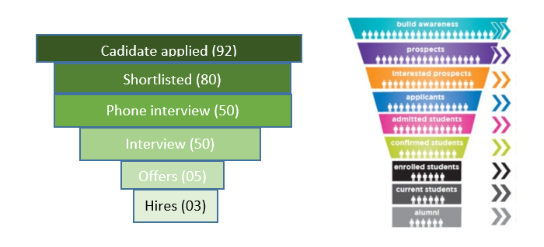

 |  | Note: biểu đồ tất cả các vị trí, biểu đồ chi tiết từng vị trí.

 | 3. Requisition/ Recruitment status

Requisition (81)
Old Approve(16)
New Approve (65)

40
Hired
20
(60%-100%)
10
(30%- 60%)
7
( under 30%)
4
Over

 |  | Note: Click vô biết chi tiêt vị trí TD nào đang trong trạng thái nào.

 | 4. Recruitment quality

 |  | Ký HĐ chính thức | Người
 |  | Đang thử việc | 10
 |  | Tự nghỉ | 5
 |  | Không đạt, buộc nghỉ | 2
 |  |  | 1

Recruitment quality

